Uro_zgo_2017
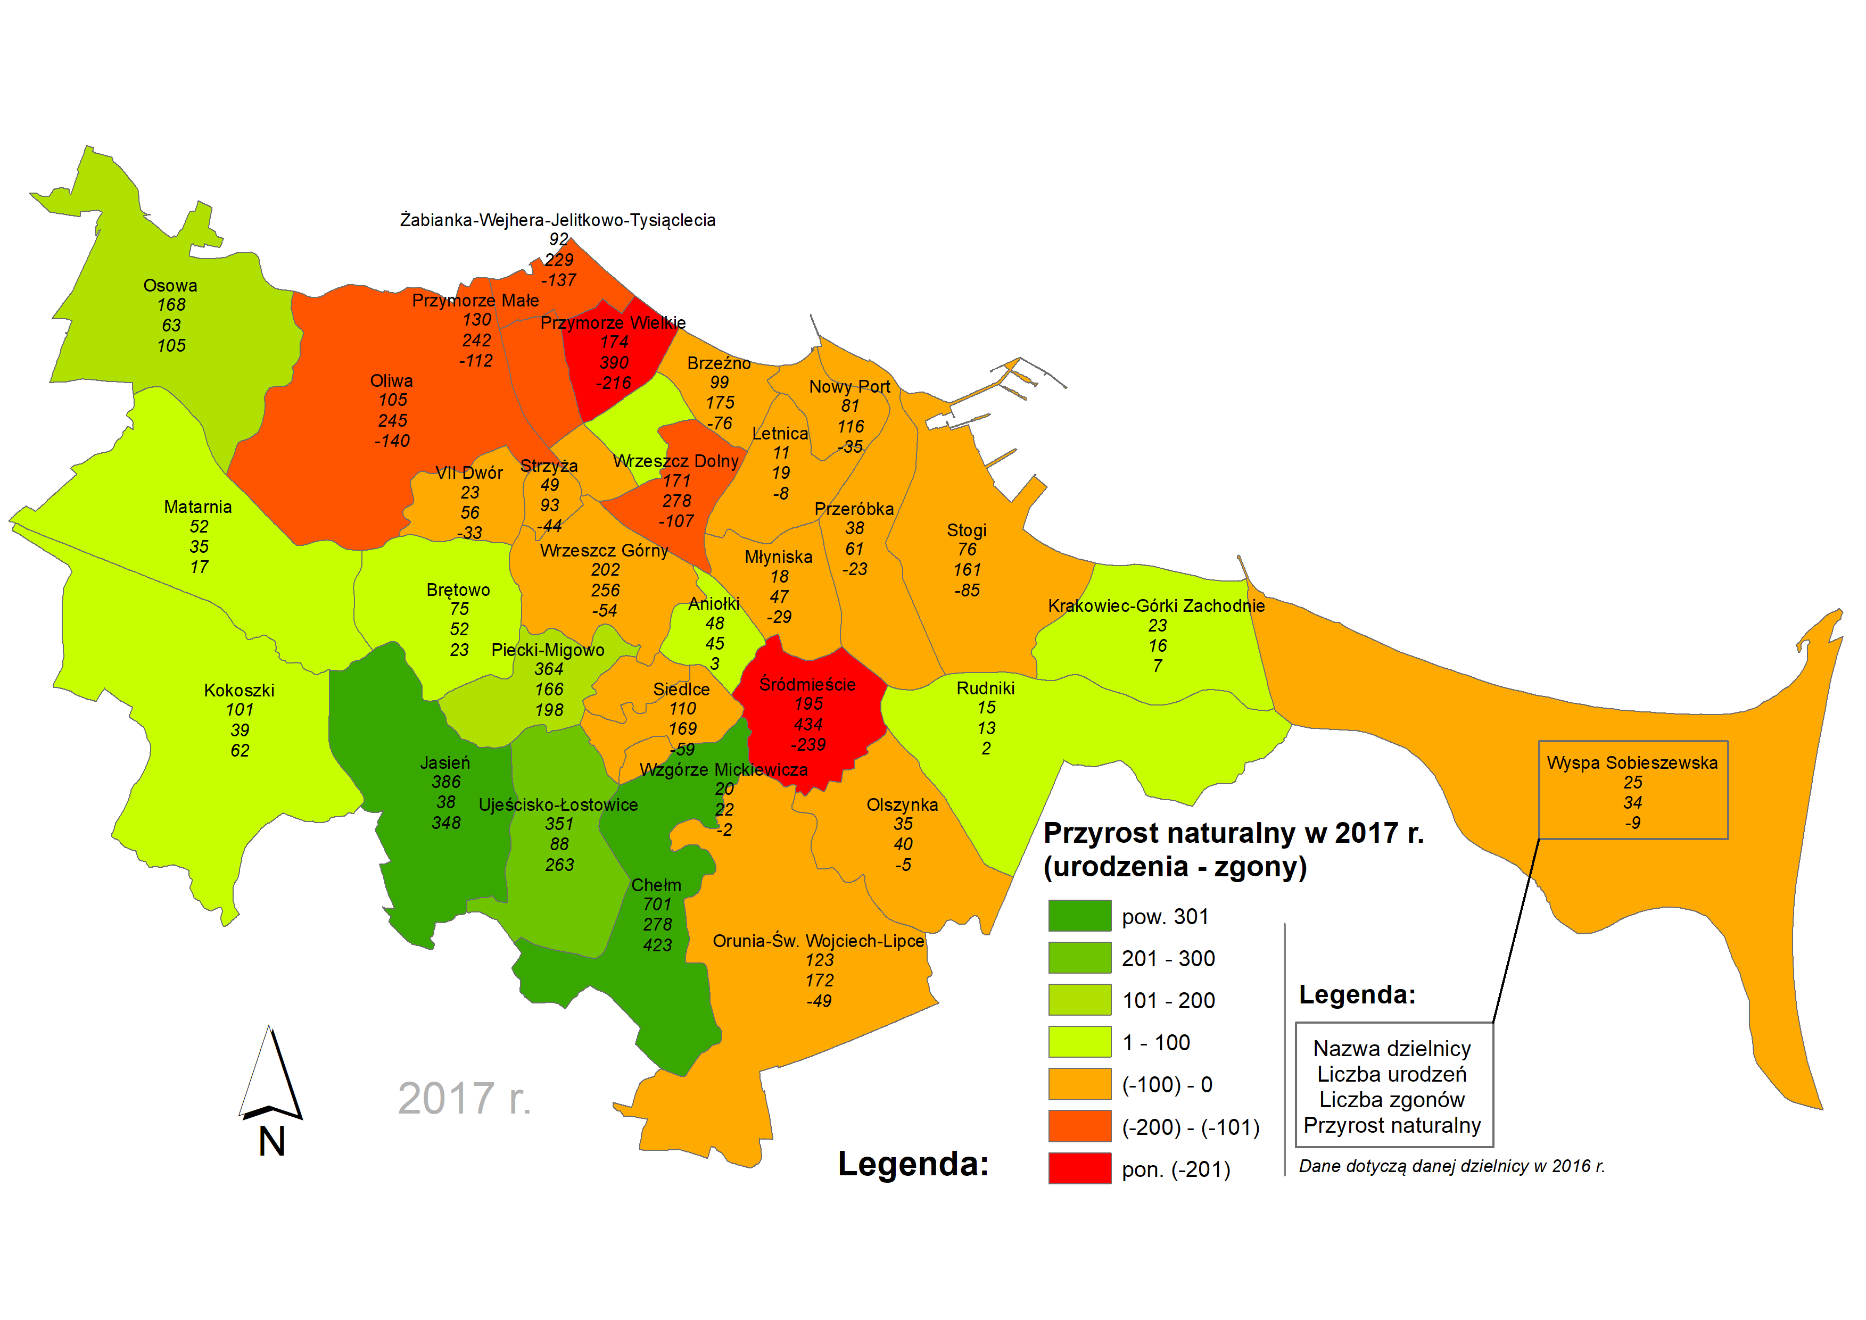
Urodzenia i zgony w podziale na jednostki pomocnicze w 2017 roku.
DZIELNICA | Kobiety - Narodziny | Kobiety - Zgony | Kobiety - Bilans | Mężczyźni - Narodziny | Mężczyźni - Zgony | Mężczyźni - Bilans | Razem - Narodziny | Razem - Zgony | Razem - Bilans
Aniołki | 17 | -27 | -10 | 31 | -18 | 13 | 48 | -45 | 3
Brętowo | 35 | -20 | 15 | 40 | -32 | 8 | 75 | -52 | 23
Brzeźno | 47 | -100 | -53 | 52 | -75 | -23 | 99 | -175 | -76
Chełm | 348 | -147 | 201 | 353 | -131 | 222 | 701 | -278 | 423
Jasień | 213 | -23 | 190 | 173 | -15 | 158 | 386 | -38 | 348
Kokoszki | 49 | -13 | 36 | 52 | -26 | 26 | 101 | -39 | 62
Krakowiec-Górki Zachodznie | 12 | -9 | 3 | 11 | -7 | 4 | 23 | -16 | 7
Letnica | 5 | -7 | -2 | 6 | -12 | -6 | 11 | -19 | -8
Matarnia | 26 | -15 | 11 | 26 | -20 | 6 | 52 | -35 | 17
Młyniska | 10 | -27 | -17 | 8 | -20 | -12 | 18 | -47 | -29
Nowy Port | 45 | -63 | -18 | 36 | -53 | -17 | 81 | -116 | -35
Oliwa | 43 | -141 | -98 | 62 | -104 | -42 | 105 | -245 | -140
Olszynka | 18 | -26 | -8 | 17 | -14 | 3 | 35 | -40 | -5
Orunia-Św. Wojciech-Lipce | 59 | -78 | -19 | 64 | -94 | -30 | 123 | -172 | -49
Osowa | 77 | -26 | 51 | 91 | -37 | 54 | 168 | -63 | 105
Piecki - Migowo | 165 | -74 | 91 | 199 | -92 | 107 | 364 | -166 | 198
Przeróbka | 15 | -30 | -15 | 23 | -31 | -8 | 38 | -61 | -23
Przymorze Małe | 70 | -130 | -60 | 60 | -112 | -52 | 130 | -242 | -112
Przymorze Wielkie | 89 | -205 | -116 | 85 | -185 | -100 | 174 | -390 | -216
Rudniki | 7 | -6 | 1 | 8 | -7 | 1 | 15 | -13 | 2
Siedlce | 51 | -95 | -44 | 59 | -74 | -15 | 110 | -169 | -59
Stogi | 38 | -90 | -52 | 38 | -71 | -33 | 76 | -161 | -85
Strzyża | 19 | -65 | -46 | 30 | -28 | 2 | 49 | -93 | -44
Suchanino | 42 | -54 | -12 | 46 | -63 | -17 | 88 | -117 | -29
Śródmieście | 85 | -248 | -163 | 110 | -186 | -76 | 195 | -434 | -239
Ujeścisko-Łostowice | 168 | -52 | 116 | 183 | -36 | 147 | 351 | -88 | 263
VII Dwór | 10 | -31 | -21 | 13 | -25 | -12 | 23 | -56 | -33
Wrzeszcz-Dolny | 79 | -162 | -83 | 92 | -116 | -24 | 171 | -278 | -107
Wrzeszcz-Górny | 98 | -134 | -36 | 104 | -122 | -18 | 202 | -256 | -54
Wyspa Sobieszewska | 9 | -17 | -8 | 16 | -17 | -1 | 25 | -34 | -9
Wzgórze Mickiewicza | 13 | -14 | -1 | 7 | -8 | -1 | 20 | -22 | -2
Zaspa Młyniec | 36 | -77 | -41 | 51 | -82 | -31 | 87 | -159 | -72
Zaspa Rozstaje | 57 | -60 | -3 | 63 | -59 | 4 | 120 | -119 | 1
Żabianka-Wjehera-Jelit.Tysiąc. | 37 | -126 | -89 | 55 | -103 | -48 | 92 | -229 | -137

RAZEM | 2092 | -2392 | -300 | 2264 | -2075 | 189 | 4,356 | -4,467 | -111
Źródło: Opracowanie własne Referat Badań i Analiz Społeczno-Gospodarczych na podstawie danych Wydziału Spraw Obywatelskich

Uro_zgo_08-17
Urodzenia, zgony oraz przyrost w podziale na jednostki pomocnicze w latach 2008-2017
Lp. | Dzielnica | URODZENIA
 |  | 2008 | 2009 | 2010 | 2011 | 2012 | 2013 | 2014 | 2015 | 2016 | 2017
1. | Aniołki | 48 | 45 | 50 | 41 | 48 | 44 | 43 | 43 | 47 | 48
2. | Brętowo | 81 | 103 | 73 | 80 | 57 | 58 | 70 | 69 | 54 | 75
3. | Brzeźno | 126 | 100 | 109 | 92 | 111 | 94 | 103 | 84 | 92 | 99
4. | Chełm | 658 | 686 | 676 | 670 | 689 | 635 | 667 | 616 | 632 | 701
5. | Jasień | 102 | 104 | 141 | 138 | 174 | 234 | 260 | 314 | 371 | 386
6. | Kokoszki | 113 | 109 | 118 | 105 | 117 | 123 | 120 | 118 | 120 | 101
7. | Krakowiec-Górki Zachodznie | 31 | 20 | 26 | 28 | 12 | 23 | 22 | 11 | 16 | 23
8. | Letnica | 12 | 18 | 11 | 8 | 9 | 13 | 21 | 7 | 13 | 11
9. | Matarnia | 62 | 73 | 67 | 66 | 59 | 54 | 58 | 59 | 63 | 52
10. | Młyniska | 22 | 25 | 30 | 35 | 20 | 17 | 25 | 17 | 24 | 18
11. | Nowy Port | 110 | 102 | 114 | 75 | 82 | 76 | 98 | 80 | 81 | 81
12. | Oliwa | 131 | 159 | 137 | 143 | 127 | 118 | 106 | 116 | 115 | 105
13. | Olszynka | 40 | 33 | 32 | 34 | 37 | 35 | 21 | 36 | 21 | 35
14. | Orunia-Św. Wojciech-Lipce | 164 | 159 | 167 | 135 | 148 | 136 | 137 | 128 | 146 | 123
15. | Osowa | 165 | 161 | 138 | 160 | 173 | 143 | 180 | 134 | 144 | 168
16. | Piecki - Migowo | 255 | 280 | 290 | 286 | 322 | 363 | 359 | 337 | 417 | 364
17. | Przeróbka | 38 | 43 | 51 | 47 | 41 | 41 | 28 | 42 | 37 | 38
18. | Przymorze Małe | 131 | 134 | 108 | 105 | 114 | 110 | 130 | 132 | 113 | 130
19. | Przymorze Wielkie | 223 | 235 | 231 | 203 | 190 | 194 | 181 | 187 | 175 | 174
20. | Rudniki | 22 | 23 | 16 | 13 | 12 | -3 | 16 | 13 | 13 | 15
21. | Siedlce | 150 | 155 | 141 | 138 | 115 | 118 | 118 | 118 | 105 | 110
22. | Stogi | 88 | 113 | 89 | 91 | 88 | 71 | 102 | 89 | 90 | 76
23. | Strzyża | 52 | 45 | 43 | 52 | 49 | 50 | 47 | 50 | 48 | 49
24. | Suchanino | 93 | 93 | 94 | 97 | 85 | 91 | 100 | 69 | 86 | 88
25. | Śródmieście | 260 | 272 | 281 | 208 | 249 | 206 | 220 | 191 | 207 | 195
26. | Ujeścisko-Łostowice | 375 | 338 | 384 | 350 | 358 | 357 | 356 | 383 | 400 | 351
27. | VII Dwór | 31 | 31 | 30 | 27 | 30 | 30 | 27 | 26 | 24 | 23
28. | Wrzeszcz-Dolny | 230 | 270 | 211 | 214 | 193 | 220 | 212 | 200 | 198 | 171
29. | Wrzeszcz-Górny | 224 | 209 | 205 | 189 | 203 | 189 | 197 | 192 | 185 | 202
30. | Wyspa Sobieszewska | 26 | 44 | 34 | 33 | 37 | 33 | 32 | 23 | 26 | 25
31. | Wzgórze Mickiewicza | 12 | 17 | 20 | 21 | 18 | 27 | 20 | 19 | 23 | 20
32. | Zaspa Młyniec | 109 | 131 | 116 | 99 | 108 | 94 | 93 | 107 | 97 | 87
33. | Zaspa Rozstaje | 118 | 117 | 118 | 95 | 85 | 81 | 100 | 98 | 117 | 120
34. | Żabianka-Wjehera-Jelit.Tysiąc. | 122 | 125 | 127 | 147 | 120 | 124 | 102 | 96 | 100 | 92

Lp. | Dzielnica | ZGONY
 |  | 2008 | 2009 | 2010 | 2011 | 2012 | 2013 | 2014 | 2015 | 2016 | 2017
1. | Aniołki | 64 | 53 | 56 | 41 | 48 | 55 | 54 | 47 | 47 | 45
2. | Brętowo | 49 | 37 | 40 | 65 | 48 | 45 | 40 | 57 | 59 | 52
3. | Brzeźno | 192 | 163 | 140 | 151 | 143 | 151 | 146 | 164 | 138 | 175
4. | Chełm | 177 | 225 | 226 | 208 | 229 | 265 | 199 | 251 | 259 | 278
5. | Jasień | 14 | 21 | 26 | 32 | 32 | 38 | 39 | 55 | 52 | 38
6. | Kokoszki | 31 | 35 | 27 | 39 | 34 | 26 | 29 | 35 | 47 | 39
7. | Krakowiec-Górki Zachodznie | 18 | 27 | 19 | 28 | 15 | 24 | 17 | 24 | 19 | 16
8. | Letnica | 17 | 22 | 22 | 13 | 16 | 27 | 23 | 18 | 11 | 19
9. | Matarnia | 26 | 27 | 21 | 25 | 21 | 35 | 26 | 32 | 27 | 35
10. | Młyniska | 47 | 45 | 37 | 49 | 42 | 40 | 42 | 47 | 44 | 47
11. | Nowy Port | 136 | 113 | 128 | 119 | 112 | 113 | 118 | 105 | 96 | 116
12. | Oliwa | 250 | 232 | 262 | 219 | 241 | 258 | 259 | 255 | 261 | 245
13. | Olszynka | 35 | 23 | 38 | 44 | 27 | 35 | 42 | 27 | 30 | 40
14. | Orunia-Św. Wojciech-Lipce | 220 | 194 | 190 | 177 | 184 | 194 | 185 | 211 | 211 | 172
15. | Osowa | 63 | 62 | 62 | 60 | 61 | 74 | 67 | 80 | 72 | 63
16. | Piecki - Migowo | 115 | 151 | 137 | 144 | 156 | 134 | 143 | 156 | 176 | 166
17. | Przeróbka | 58 | 39 | 69 | 57 | 56 | 46 | 72 | 69 | 59 | 61
18. | Przymorze Małe | 241 | 237 | 209 | 202 | 223 | 220 | 214 | 232 | 228 | 242
19. | Przymorze Wielkie | 381 | 356 | 341 | 375 | 415 | 383 | 430 | 402 | 441 | 390
20. | Rudniki | 19 | 18 | 13 | 12 | 16 | 4 | 18 | 15 | 13 | 13
21. | Siedlce | 198 | 199 | 176 | 162 | 173 | 181 | 181 | 170 | 179 | 169
22. | Stogi | 148 | 165 | 165 | 171 | 181 | 171 | 174 | 169 | 180 | 161
23. | Strzyża | 69 | 72 | 73 | 81 | 78 | 84 | 75 | 72 | 78 | 93
24. | Suchanino | 106 | 108 | 110 | 100 | 110 | 91 | 110 | 100 | 110 | 117
25. | Śródmieście | 453 | 439 | 407 | 421 | 458 | 428 | 425 | 405 | 435 | 434
26. | Ujeścisko-Łostowice | 55 | 53 | 47 | 45 | 58 | 79 | 58 | 70 | 80 | 88
27. | VII Dwór | 38 | 46 | 50 | 46 | 52 | 56 | 50 | 50 | 59 | 56
28. | Wrzeszcz-Dolny | 356 | 334 | 334 | 307 | 350 | 324 | 295 | 322 | 308 | 278
29. | Wrzeszcz-Górny | 306 | 303 | 334 | 280 | 287 | 311 | 292 | 271 | 294 | 256
30. | Wyspa Sobieszewska | 28 | 32 | 29 | 32 | 35 | 36 | 31 | 48 | 34 | 34
31. | Wzgórze Mickiewicza | 14 | 19 | 12 | 12 | 17 | 12 | 15 | 18 | 12 | 22
32. | Zaspa Młyniec | 142 | 118 | 154 | 143 | 148 | 161 | 153 | 162 | 150 | 159
33. | Zaspa Rozstaje | 76 | 102 | 90 | 100 | 112 | 110 | 121 | 120 | 118 | 119
34. | Żabianka-Wjehera-Jelit.Tysiąc. | 227 | 243 | 202 | 222 | 225 | 215 | 237 | 237 | 232 | 229

Lp. | Dzielnica | PRZYROST
 |  | 2008 | 2009 | 2010 | 2011 | 2012 | 2013 | 2014 | 2015 | 2016 | 2017
1. | Aniołki | -16 | -8 | -6 | 0 | 0 | -11 | -11 | -4 | 0 | 3
2. | Brętowo | 32 | 66 | 33 | 15 | 9 | 13 | 30 | 12 | -5 | 23
3. | Brzeźno | -66 | -63 | -31 | -59 | -32 | -57 | -43 | -80 | -46 | -76
4. | Chełm | 481 | 461 | 450 | 462 | 460 | 370 | 468 | 365 | 373 | 423
5. | Jasień | 88 | 83 | 115 | 106 | 142 | 196 | 221 | 259 | 319 | 348
6. | Kokoszki | 82 | 74 | 91 | 66 | 83 | 97 | 91 | 83 | 73 | 62
7. | Krakowiec-Górki Zachodznie | 13 | -7 | 7 | 0 | -3 | -1 | 5 | -13 | -3 | 7
8. | Letnica | -5 | -4 | -11 | -5 | -7 | -14 | -2 | -11 | 2 | -8
9. | Matarnia | 36 | 46 | 46 | 41 | 38 | 19 | 32 | 27 | 36 | 17
10. | Młyniska | -25 | -20 | -7 | -14 | -22 | -23 | -17 | -30 | -20 | -29
11. | Nowy Port | -26 | -11 | -14 | -44 | -30 | -37 | -20 | -25 | -15 | -35
12. | Oliwa | -119 | -73 | -125 | -76 | -114 | -140 | -153 | -139 | -146 | -140
13. | Olszynka | 5 | 10 | -6 | -10 | 10 | 0 | -21 | 9 | -9 | -5
14. | Orunia-Św. Wojciech-Lipce | -56 | -35 | -23 | -42 | -36 | -58 | -48 | -83 | -65 | -49
15. | Osowa | 102 | 99 | 76 | 100 | 112 | 69 | 113 | 54 | 72 | 105
16. | Piecki - Migowo | 140 | 129 | 153 | 142 | 166 | 229 | 216 | 181 | 241 | 198
17. | Przeróbka | -20 | 4 | -18 | -10 | -15 | -5 | -44 | -27 | -22 | -23
18. | Przymorze Małe | -110 | -103 | -101 | -97 | -109 | -110 | -84 | -100 | -115 | -112
19. | Przymorze Wielkie | -158 | -121 | -110 | -172 | -225 | -189 | -249 | -215 | -266 | -216
20. | Rudniki | 3 | 5 | 3 | 1 | -4 | -7 | -2 | -2 | 0 | 2
21. | Siedlce | -48 | -44 | -35 | -24 | -58 | -63 | -63 | -52 | -74 | -59
22. | Stogi | -60 | -52 | -76 | -80 | -93 | -100 | -72 | -80 | -90 | -85
23. | Strzyża | -17 | -27 | -30 | -29 | -29 | -34 | -28 | -22 | -30 | -44
24. | Suchanino | -13 | -15 | -16 | -3 | -25 | 0 | -10 | -31 | -24 | -29
25. | Śródmieście | -193 | -167 | -126 | -213 | -209 | -222 | -205 | -214 | -228 | -239
26. | Ujeścisko-Łostowice | 320 | 285 | 337 | 305 | 300 | 278 | 298 | 313 | 320 | 263
27. | VII Dwór | -7 | -15 | -20 | -19 | -22 | -26 | -23 | -24 | -35 | -33
28. | Wrzeszcz-Dolny | -126 | -64 | -123 | -93 | -157 | -104 | -83 | -122 | -110 | -107
29. | Wrzeszcz-Górny | -82 | -94 | -129 | -91 | -84 | -122 | -95 | -79 | -109 | -54
30. | Wyspa Sobieszewska | -2 | 12 | 5 | 1 | 2 | -3 | 1 | -25 | -8 | -9
31. | Wzgórze Mickiewicza | -2 | -2 | 8 | 9 | 1 | 15 | 5 | 1 | 11 | -2
32. | Zaspa Młyniec | -33 | 13 | -38 | -44 | -40 | -67 | -60 | -55 | -53 | -72
33. | Zaspa Rozstaje | 42 | 15 | 28 | -5 | -27 | -29 | -21 | -22 | -1 | 1
34. | Żabianka-Wjehera-Jelit.Tysiąc. | -105 | -118 | -75 | -75 | -105 | -91 | -135 | -141 | -132 | -137

Źródło: Opracowanie własne na podstawie ewidencji ludności Gdańska (nowonarodzonych i zmarłych mieszkańców miasta zameldowanych na pobyt stały lub czasowy)
PRZYROST NATURALNY W WYBRANYCH DZIELNICACH GDAŃSKA W LATACH 2008-2017 (zaprezentowano dzielnice o największym i najmniejszym przyroście w 2017 r.)

